合并查询原理

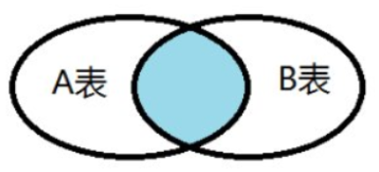
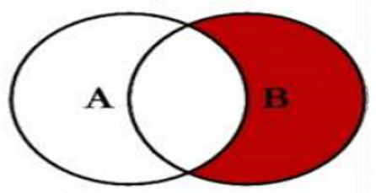
两表格合并查询原理
1.左外部(第一个中的所有行,第二个中的匹配行) | 3.完全外部(两者中的所有行) | 5.左反(仅限第一个中的行)
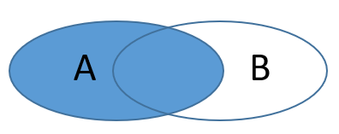
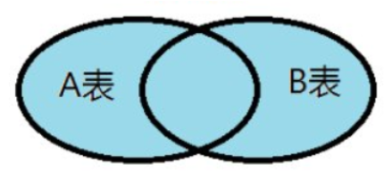
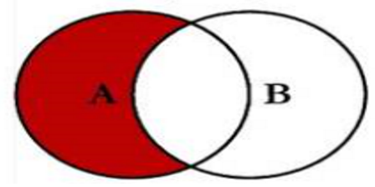

2.右外部(第二个中的所有行,第一个中的匹配行) | 4.内部(仅限匹配行) | 6.右反(仅限第二个中的行)

